Hoja1
ÍTEM | CÓDIGO UNSPSC | FOTO DEL ARTÍCULO | NOMBRE DESCRIPCION TECNICA | CANTIDAD | UNIDAD DE MEDIDA | FERRICENTROS | HAS | FIELD FOOD SAS | PANAMERICANA | CENCOSUD COLOMBIA | PROVEER | MENOR PRECIO
1 | 45121504 |  | Cámara digital enfoque automático híbrido rápido de 425 puntos con Eye AF para humanos y animales, una pantalla táctil totalmente articulada de 3 pulgadas, un micrófono direccional de 3 cápsulas integrado y conectividad con puertos para micrófono y auriculares de 3.5 mm. Características principales Sensor y rendimiento: Sensor CMOS Exmor tipo APS-C de 24.2 MP. ISO de \(12551.200\). Velocidad de disparo de hasta 11 fps. Video: Grabación de video en 4K (3840 x 2160). Grabación Full HD hasta 120p (para cámara lenta). Formatos de video como MP4 y XAVCS. Enfoque: Sistema de enfoque híbrido rápido con 425 puntos. Enfoque automático con detección de fase y contraste. Eye AF en tiempo real para humanos y animales. Función de "desenfoque de fondo" (bokeh) con un solo toque. Diseño y usabilidad: Pantalla táctil de 3 pulgadas totalmente articulada. Micrófono direccional de 3 cápsulas incorporado. Puerto de 3.5 mm para micrófono externo y auriculares. Puerto USB-C para carga, transferencia y transmisión en vivo. No tiene visor electrónico, pero sí la opción de una pantalla LCD. Conectividad: Puerto micro HDMI. Zapata de interfaz múltiple para accesorios. Wi-Fi y Bluetooth para transferencia inalámbrica. Otros: Dimensiones: \(115.2\) x \(64.2\) x \(44.8\) mm. Peso: \(299\) gramos. | 3 | UNIDAD | 4,999,190 |  |  |  |  | 5,277,614 | $ 14,997,570
2 | 52161512 |  | Altoparlantes Parlante portátil Material Aluminio y PolipropilenoVida útil de la batería: Hasta 11 horasMétodo de carga de la batería: USB-ATipo de batería: Recargable de iones de litioRango de Bluetooth: Hasta 9 m (30 pies)Versión de Bluetooth: 5.0Dos conectores combinados XLR balanceados/no balanceados de 6.35 mm (1/4")Entrada auxiliar TRS de 6.35 mm (1/4")Entrada auxiliar de 3.5 mmSalida de línea XLRPuerto USB-C para actualizaciones del sistema | 2 | UNIDAD | 4,699,310 | 5,250,000 |  |  |  | 5,396,826 | $ 9,398,620
3 | 45111819 |  | Capturadora de video equipo de transmisión en vivo Switcher HDMI de transmisión en vivo de 4 canales Mezclador de audio digital de 2 canales por fuente Botón de grabación, vista previa de canales múltiples Controla hasta cuatro cámaras BMPCC 6K / 4K Estado de registro, transmisión y registro en vivo Salida HDMI, control Ethernet Reproductor multimedia, soporte de entrada de computadora Generadores de colores y patrones Transición DVE, Chroma Key / Luma Key | 1 | UNIDAD | 3,650,325 |  |  |  | 4,646,465 |  | $ 3,650,325
4 | 52161512 | 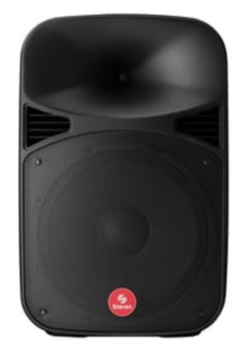 | Altoparlante parlante profesional de 15" con 2800 W PMPO y Bluetooth típicamente incluye un woofer de 15" y un tweeter, potencia de 150W RMS, conectividad Bluetooth, entradas para micrófono y auxiliar (USB, SD, RCA), un crossover para agudos y graves, y un gabinete diseñado para una mejor acústica. Especificaciones generales Potencia: 150W RMS / 2800W PMPO Voltaje: 100-240V AC Respuesta de frecuencia: 20 Hz - 20 kHz Distorsión: THD < 0.2% Componentes Woofer: Diámetro: 15" (38 cm) Impedancia: 8 Ohms Potencia: 150W RMS Tweeter: Diámetro: 3" (7.6 cm) Impedancia: 8 Ohms Potencia: 40W RMS Gabinete: Material: Plástico rígido, con agarraderas y ruedas para fácil transporte Conectividad e información Bluetooth: Para conexión inalámbrica con otros dispositivos Reproductores: Lector de MP3 integrado para USB y tarjeta SD, con pantalla LCD Entradas: 1 entrada de 6.3 mm para micrófono 1 entrada auxiliar RCA Salidas: Salida de línea amplificada (6.3 mm o Speakon) para conectar bafles pasivos | 2 | unidad | 950,215 |  | 981,000 |  |  |  | $ 1,900,430
5 | 45121602 |  | Trípode y monopod de aluminio dispositivo 2 en 1 fabricado en aleación de aluminio, con una capacidad de carga máxima de 4 kg y un peso de 1.8 kg. Su altura máxima extendida es de 177 cm, con una altura mínima de 53 cm, y puede convertirse en un monopod que alcanza una altura máxima de 134 cm y una mínima de 44 cm. Características generales Material: Aleación de aluminio. Diseño: Convertible de trípode a monopod. Color: Negro. Capacidad de carga: 4 kg (8.8 libras). Peso: 1.8 kg (4 libras). Portabilidad: Incluye bolsa de transporte. Trípode Número de secciones de las patas: 4. Altura mínima: 53 cm (20.9 pulgadas). Altura máxima: 177 cm (69.7 pulgadas). Tipo de cabezal: Pan Head o cabeza panorámica (3D en algunos modelos). Características del cabezal: Permite panorámica de 360° y rango de inclinación de 180°. Monopod Altura mínima: 44 cm (17.3 pulgadas). Altura máxima: 134 cm (52.8 pulgadas). Otras especificaciones Tipo de rosca: 1/4"-20. Extras: Incluye nivel de burbuja y patas antideslizantes con diseño giratorio o de caucho. | 4 | UNIDAD | 580,478 |  |  |  |  |  | $ 2,321,912
6 | 45121602 |  | Trípode hecho de aleación de aluminio. Diseñado para trabajo pesado. Soporta todo equipo de fotografía. Altura ajustable: 96,92 cm – 2.6 mts. | 4 | UNIDAD | 226,100 |  |  |  |  |  | $ 904,400
7 | 45121602 |  | TRIPODE PARA CABINA 15" | 4 | UNIDAD | 114,240 |  |  | 362,000 |  |  | $ 456,960
8 | 45121600 |  | Cable De Micrófono XLR hembra a XLR macho 10 Metros | 8 | UNIDAD | 105,315 | 150,000 |  |  |  |  | $ 842,520
9 | 45121610 | 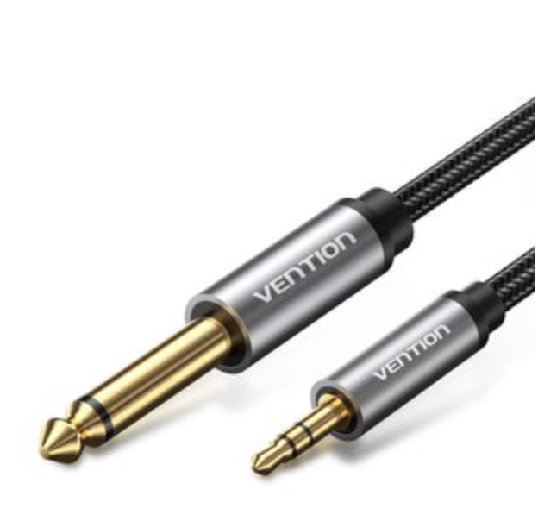 | Cable de audio de 3.5mm TRS a 6.35mm | 8 | unidad | 55,930 |  |  |  |  |  | $ 447,440
10 |  | 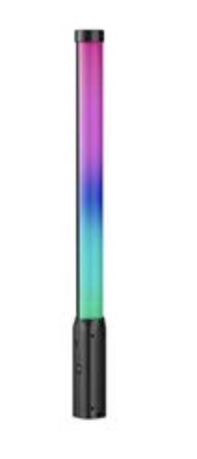 | Barra Luz Led 50 Cm Rgb 2500k 9000k Recargable Vara Iluminación Fotografía Video Grabación Profesional Múltiple Efecto Lumínico Práctica Ligera Fácil Configuración Streaming Tiktok Twitch | 6 | UNIDAD | 465,290 |  |  |  |  |  | $ 2,791,740

 |  |  |  |  |  |  |  |  |  |  |  | $ 37,711,917

